Long_Term_Avg
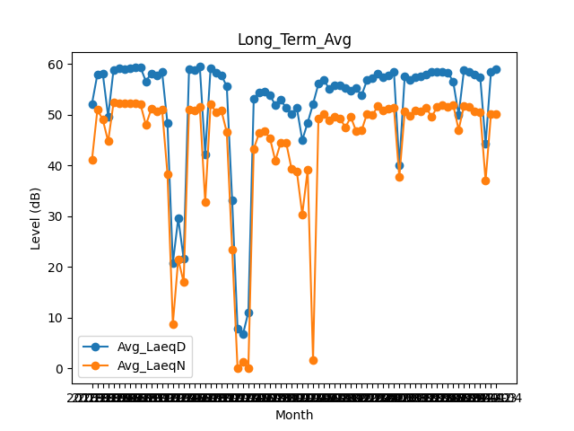
Date | Avg_LaeqD | Avg_LaeqN
2018-01 | 52.177419355 | 41.1
2018-02 | 57.942857143 | 50.971428571
2018-03 | 58.15483871 | 49.103225806
2018-04 | 49.683333333 | 44.756666667
2018-05 | 58.861290323 | 52.377419355
2018-06 | 59.163333333 | 52.19
2018-07 | 59.038709677 | 52.303225806
2018-08 | 59.090322581 | 52.351612903
2018-09 | 59.44 | 52.29
2018-10 | 59.35483871 | 52.074193548
2018-11 | 56.583333333 | 47.986666667
2018-12 | 58.2 | 51.132258065
2019-01 | 57.819354839 | 50.619354839
2019-02 | 58.485714286 | 51.053571429
2019-03 | 48.296774194 | 38.380645161
2019-04 | 20.783333333 | 8.7966666667
2019-05 | 29.593548387 | 21.529032258
2019-06 | 21.663333333 | 17.026666667
2019-07 | 58.974193548 | 50.980645161
2019-08 | 58.909677419 | 50.941935484
2019-09 | 59.46 | 51.51
2019-10 | 42.229032258 | 32.777419355
2019-11 | 59.216666667 | 52.103333333
2019-12 | 58.261290323 | 50.574193548
2020-01 | 57.816129032 | 50.835483871
2020-02 | 55.593103448 | 46.565517241
2020-03 | 33.1 | 23.483870968
2020-04 | 7.7866666667 | 0
2020-05 | 6.7161290323 | 1.3322580645
2020-06 | 11.096666667 | 0
2020-07 | 53.183870968 | 43.280645161
2020-08 | 54.470967742 | 46.380645161
2020-09 | 54.55 | 46.733333333
2020-10 | 53.890322581 | 45.441935484
2020-11 | 51.913333333 | 40.963333333
2020-12 | 53.003225806 | 44.480645161
2021-01 | 51.319354839 | 44.574193548
2021-02 | 50.114285714 | 39.403571429
2021-03 | 51.316129032 | 38.774193548
2021-04 | 45.02 | 30.386666667
2021-05 | 48.429032258 | 39.112903226
2021-06 | 52.146666667 | 1.6733333333
2021-07 | 56.096774194 | 49.293548387
2021-08 | 56.896774194 | 50.141935484
2021-09 | 55.103333333 | 48.936666667
2021-10 | 55.864516129 | 49.648387097
2021-11 | 55.81 | 49.28
2021-12 | 55.296774194 | 47.519354839
2022-01 | 54.816129032 | 49.574193548
2022-02 | 55.196428571 | 46.771428571
2022-03 | 53.819354839 | 46.919354839
2022-04 | 56.8 | 50.173333333
2022-05 | 57.167741935 | 49.929032258
2022-06 | 58.15 | 51.663333333
2022-07 | 57.441935484 | 50.851612903
2022-08 | 57.677419355 | 51.232258065
2022-09 | 58.486666667 | 51.376666667
2022-10 | 40.041935484 | 37.712903226
2022-11 | 57.553333333 | 50.643333333
2022-12 | 56.94516129 | 49.809677419
2023-01 | 57.451612903 | 50.877419355
2023-02 | 57.532142857 | 50.646428571
2023-03 | 57.870967742 | 51.390322581
2023-04 | 58.49 | 49.563333333
2023-05 | 58.44516129 | 51.535483871
2023-06 | 58.406666667 | 52
2023-07 | 58.367741935 | 51.512903226
2023-08 | 56.477419355 | 51.938709677
2023-09 | 49.99 | 47.05
2023-10 | 58.887096774 | 51.796774194
2023-11 | 58.54 | 51.65
2023-12 | 57.909677419 | 50.741935484
2024-01 | 57.493548387 | 50.506451613
2024-02 | 44.237931034 | 37.04137931
2024-03 | 58.409677419 | 50.212903226
2024-04 | 59.036666667 | 50.083333333

